SITE INTERNET
TC ID | Titre | Pré-conditions | Steps | tests_data | Résultats Actuels | Résultats Attendus | Status (Réussi/ Echéc) | Remarques | Captures
 | Tenant - Register - chakertestqa
 | pasage au page websettings | 1) Le client est sur le site Playpro V3 Tenant VIA URL: https://chakertestqa.playpro.fr/ 2) Le client s'ouvre la page de connexion sur un navigateur "Chrome" version "latest" 3) Une internet stable et forte | 1) Aller vers Paramètres > Site Internet | https://chakertestqa-bo.playpro.fr/back-office /website/website-settings | L'admin se redirige vers page websettings | redirection vers page websettings | Passed
 | passage au page websettings et set titres devis | 1) Le client est sur le site Playpro V3 Tenant VIA URL: https://chakertestqa.playpro.fr/ 2) Le client s'ouvre la page de connexion sur un navigateur "Chrome" version "latest" 3) Une internet stable et forte 4) L'admin est sur la page websettings | 1) cliquer sur Menu paramètres 2) saisir titre Devis EVG/F 3) Activer dans le menu devis EVG/F (Oui) 4) saisir titre Devis Entreprise 5) Activer dans le menu devis entreprise (Oui) 6) saisir Devis Anniversaire 7) Activer dans le menu devis anniversaire (Oui) | 2) Titre Devis EVG/F 4) Titre Devis Entreprise 6) Titre Devis Anniversaire | titres sont enregistrées et activés dans le menu: - devis EVG/F - devis entreprise - devis anniversaire | titres enregistrées et activés | Passed
 | vérifier que les titres devis récupéres | 1) Le client est sur le site Playpro V3 Tenant VIA URL: https://chakertestqa.playpro.fr/ 2) Le client s'ouvre la page de connexion sur un navigateur "Chrome" version "latest" 3) Une internet stable et forte 4) L'admin est sur la page websettings | 1) aller vers Paramètres > Demandes de devis | 1) https://demotenant-bo.playpro.fr/back-office/ v3/formQuestion | Les titres devis evg, entreprise, anniversaire sont récupérés correctement | recuperation dynamiques des titres devis | Passed

 | site internet Configuration Mobile App Intro | 1) Le client est sur le site Playpro V3 Tenant VIA URL: https://chakertestqa.playpro.fr/ 2) Le client s'ouvre la page de connexion sur un navigateur "Chrome" version "latest" 3) Une internet stable et forte 4) L'admin est sur la page websettings via URL: https://chakerqatesting-bo.playpro.fr/ back-office/v3/website-settings | 1) cliquer sur Mobile App intro 2) Saisir un Nom valide 3) Saisir une Description 4) Télécharger une image valide (275x275px) 5) Cliquer sur Valider | 2) → "Bienvenue sur notre application" 3) → "Réservez vos activités en quelques clics" 4) une image valide (275x275px) | Cette partie ne marche pas | L’application mobile récupère ces données pour afficher l’écran d’introduction. | Passed

 | supprimer une image du slider Apparence | 1) Le client est sur le site Playpro V3 Tenant VIA URL: https://chaker-qa-playpro-bo.playpro.fr/ 2) Le client s'ouvre la page de connexion sur un navigateur "Chrome" version "latest" 3) Une internet stable et forte 4) L'admin est sur la page websettings via URL: https://chaker-qa-playpro-bo.playpro.fr/ back-office/v3/website-settings | 1) cliquer sur le bouton croix (×) 2) cliquer sur le bouton Enregistrer 3) refraichir la page 4) vérifier la suppression des images |  | enregistrer page Apparence et load la page, les images sont supprimées correctement | Les images sont supprimées définitivement | Passed

 | save data with images À propos | 1) Le client est sur le site Playpro V3 Tenant VIA URL: https://chaker-qa-playpro-bo.playpro.fr/ 2) Le client s'ouvre la page de connexion sur un navigateur "Chrome" version "latest" 3) Une internet stable et forte 4) L'admin est sur la page websettings via URL: https://chaker-qa-playpro-bo.playpro.fr/ back-office/v3/website-settings | 1) taper Titre principal 2) taper Titre secondaire 3) taper common.description* 4) télècharger Image de présentation 5) Ajouter des images |  | Erreur lors enregistrement données A propos | L'enregistrement des données A propos marche correctement | Corrigé | 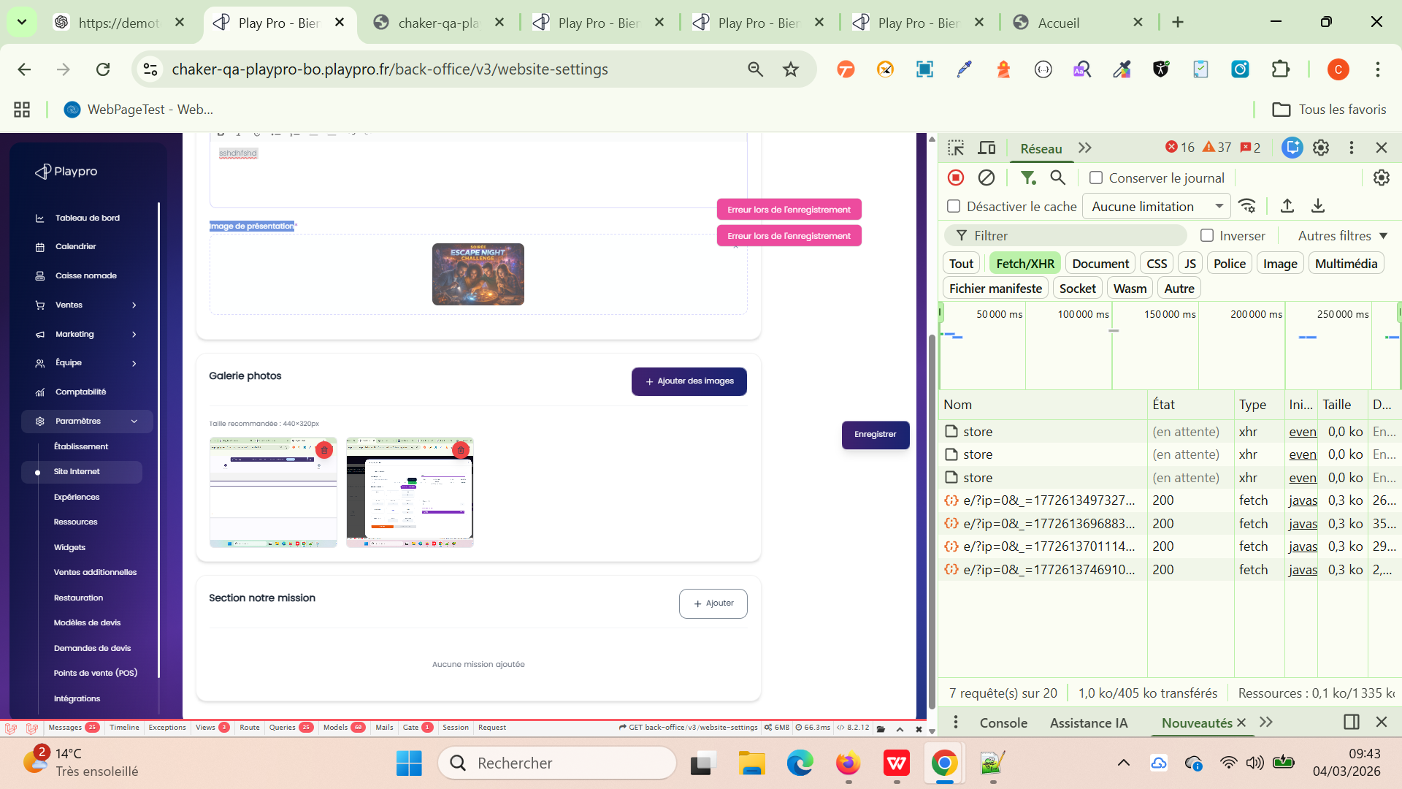

 | Le ticket PLPRB-1946 – Déplacer les Outils dans Intégrations concerne surtout un changement d’organisation dans l’interface (refactoring UI). Le but est de centraliser toutes les intégrations dans une seule page. 👉 Avant : Certains outils étaient dans “Site Internet” 👉 Après : Tous ces outils doivent être dans “Intégrations” | 1) Le client est sur le site Playpro V3 Tenant VIA URL: https://chaker-qa-playpro-bo.playpro.fr/ 2) Le client s'ouvre la page de connexion sur un navigateur "Chrome" version "latest" 3) Une internet stable et forte 4) L'admin est sur la page websettings via URL: https://chaker-qa-playpro-bo.playpro.fr/ back-office/v3/website-settings 5) L'admin est sur la page Intégrations via URL: https://chqaprov3-bo.playpro.fr/ back-office/v3/integration | 1) Aller dans : Paramètres → Site Internet 2) Vérifier les onglets : - Apparence - Pages - Menu - Sections - FAQ - Mentions légales - Pied de page - SEO 3) Aller dans : Paramètres → Intégrations 4) Vérifier la mise à jour des outils d'intégrations |  | La configuration des outils d'intégrations mise à jour et déplacée vers La page v3/integration | Aucun outil / intégration externe doit afficher en web settings doit afficher sur la page d'intégrations | Passed

 | PLPRB-1818 [BACKOFFICE] Google Calendar - Liste rôles vide Vérifier l’affichage des rôles après liaison Google Calendar | 1) Le client est sur le site Playpro V3 Tenant VIA URL: https://chaker-qa-playpro-bo.playpro.fr/ 2) Le client s'ouvre la page de connexion sur un navigateur "Chrome" version "latest" 3) Une internet stable et forte 4) L'admin est sur la page Intégrations via URL: https://chqaprov3-bo.playpro.fr/ back-office/v3/integration | 1) Cliquer sur Google Agenda ("synchronisez vos réservations avec Google Agenda.") 2) Cliquer sur Connecter / Lier Google Calendar 3) Se connecter avec un compte Google 4) Autoriser l’accès demandé 5) Revenir à la page Google Calendar Integration 6) Vérifier la section Liste des rôles |  | La liste des roles s'affiche correctement après la liaison au Google Calendar | La liste des rôles s’affiche correctement Aucun message liste vide Les rôles disponibles apparaissent (exemple) : Admin Manager Staff / Employé | Passed

 | Test Apparence Ajouter tt les informations: - Identité visuelle - Thème - Bannière d'accueil et vérifier l'affichage sur le site web | 1) Le client est sur le site Playpro V3 Tenant VIA URL: https://chakerqa.playpro.fr/ 2) Le client s'ouvre la page de connexion sur un navigateur "Chrome" version "latest" 3) Une internet stable et forte 4) L'admin est sur la page web settings via URL: https://chakerqa-bo.playpro.fr/back-office/ v3/website-settings 5) L'admin est sur la partie Apparence de web settings | 1) Identité visuelle: télècharger un Logo 2) Thème: choisir un thème 3) Bannière d'accueil: taper Titre de bienvenue 4) Bannière d'accueil: taper Sous-titre 5) Bannière d'accueil: télècharger Image à droite 6) cliquer sur le bouton Enregistrer | 1) logo 1 uploaded => header 2) V1 - Image à droite Un visuel sur la droite pour illustrer votre message clé. 3) Trouvez où et avec qui jouer instantanément 4) Trouvez où et avec qui jouer instantanément Que vous soyez un débutant curieux, un joueur déjà addict ou un pratiquant confirmé, vous trouverez forcément sur notre site référence les produits adaptés à votre jeu et vos envies. Ne cherchez plus, les marques spécialistes sélectionnées nous permettent de proposer à chaque typologie de joueur les produits les plus pertinents, en parfaite adéquation avec ses attentes. Raquettes, balles, sacs, chaussures et accessoires sont testés pour vous et au meilleur rapport qualité prix.. 5) image à droite à télèchargée | Image à droite ne pas téléchargée correctement et parsuite ne s'affiche bien sur le site web image: preview | Enregistrement bien Les informations Apparence de site internet | Passed
 | Test Faq Ajout et affichage | 1) Le client est sur le site Playpro V3 Tenant VIA URL: https://chakerqa.playpro.fr/ 2) Le client s'ouvre la page de connexion sur un navigateur "Chrome" version "latest" 3) Une internet stable et forte 4) L'admin est sur la page web settings via URL: https://chakerqa-bo.playpro.fr/back-office/ v3/website-settings 5) L'admin est sur la partie Faq de web settings | 1) ajouter #Q1 2) ajouter #Reponse1 3) ajouter #Q2 4) ajouter #Reponse2 5) ajouter #Q3 6) ajouter #Reponse3 7) ajouter #Q4 8) ajouter #Reponse4 9) cliquer sur le bouton Enregistrer | 🔹 Question #1* Comment réserver une activité ? Réponse #1* Vous pouvez réserver directement sur notre site en sélectionnant une activité, en choisissant une date et en validant votre paiement en ligne. 🔹 Question #2* Puis-je annuler ou modifier ma réservation ? Réponse #2* Oui, vous pouvez modifier ou annuler votre réservation depuis votre espace client selon les conditions définies lors de la réservation. 🔹 Question #3* Quels moyens de paiement sont acceptés ? Réponse #3* Nous acceptons les paiements par carte bancaire ainsi que certains moyens de paiement en ligne sécurisés. 🔹 Question #4* Dois-je imprimer mon billet ? Réponse #4* Non, vous pouvez présenter votre billet directement depuis votre smartphone le jour de l’activité. | Enregistrement et affichage bien des Questions et Reponses fAQ | Enregistrement bien Les informations fAQ de site internet | Passed
 | Test ✅ Conditions générales de vente (CGV / CGUV) ✅ Politique de confidentialité | 1) Le client est sur le site Playpro V3 Tenant VIA URL: https://chakerqa.playpro.fr/ 2) Le client s'ouvre la page de connexion sur un navigateur "Chrome" version "latest" 3) Une internet stable et forte 4) L'admin est sur la page web settings via URL: https://chakerqa-bo.playpro.fr/back-office/ v3/website-settings 5) L'admin est sur la partie Mentions légales de web settings | 1) taper Contenu des CGUV* 2) taper Contenu des Politique de Confidentialité* 3) cliquer sur le bouton Enregistrer |  | Enregistement et affichage notifications de validation "paramètres mise à jour avec succès" | Enregistrement bien Les informations Mentions légales de site internet | Passed
 | Test 1 Pied de page Désactiver pied du page | 1) Le client est sur le site Playpro V3 Tenant VIA URL: https://chakerqa.playpro.fr/ 2) Le client s'ouvre la page de connexion sur un navigateur "Chrome" version "latest" 3) Une internet stable et forte 4) L'admin est sur la page web settings via URL: https://chakerqa-bo.playpro.fr/back-office/ v3/website-settings 5) L'admin est sur la partie Pied de page de web settings | 1) désactiver le pied de page 2) cliquer sur le bouton Enregister 3) vérifier l'affichage du pied de page sur le site web |  | affichage notification: "Les paramètres ont été mise à jour avec succès" | Partie footer est disparu du site web | Passed
 | Test 2 Pied de page Ré-activer Pied de page | 1) Le client est sur le site Playpro V3 Tenant VIA URL: https://chakerqa.playpro.fr/ 2) Le client s'ouvre la page de connexion sur un navigateur "Chrome" version "latest" 3) Une internet stable et forte 4) L'admin est sur la page web settings via URL: https://chakerqa-bo.playpro.fr/back-office/ v3/website-settings 5) L'admin est sur la partie Pied de page de web settings | 1) ré-activer le pied de page 2) cliquer sur le bouton Enregister 3) vérifier l'affichage du pied de page sur le site web |  | affichage notification: "Les paramètres ont été mise à jour avec succès" | Partie footer est affiché du site web | Passed
 | Test 3 Pied de page Ajout et enregistrement des informations | 1) Le client est sur le site Playpro V3 Tenant VIA URL: https://chakerqa.playpro.fr/ 2) Le client s'ouvre la page de connexion sur un navigateur "Chrome" version "latest" 3) Une internet stable et forte 4) L'admin est sur la page web settings via URL: https://chakerqa-bo.playpro.fr/back-office/ v3/website-settings 5) L'admin est sur la partie Pied de page de web settings | 1) Pied de page télècharger un Logo 2) Pied de page taper Présentation de votre établissement 3) cliquer sur le bouton Enregister | 2) Nous proposons des expériences immersives et des activités de loisirs pour tous les publics, que ce soit en famille, entre amis ou en entreprise. Notre objectif est d’offrir des moments uniques, ludiques et mémorables grâce à une sélection d’activités innovantes et accessibles. Réservez facilement en ligne et vivez une expérience inoubliable. | affichage notification: "Les paramètres ont été mise à jour avec succès" et enregistrement des données avec succès et affichage la présentation etablissement correctement | Partie footer est affiché du site web correctement | Passed
 | Test 4 Pied de page Ajout et enregistrement des informations Réseaux Sociaux | 1) Le client est sur le site Playpro V3 Tenant VIA URL: https://chakerqa.playpro.fr/ 2) Le client s'ouvre la page de connexion sur un navigateur "Chrome" version "latest" 3) Une internet stable et forte 4) L'admin est sur la page web settings via URL: https://chakerqa-bo.playpro.fr/back-office/ v3/website-settings 5) L'admin est sur la partie Pied de page ([Réeaux Sociaux]) de web settings | 1) ajouter URL facebook 2) ajouter URL LinkedIn 3) ajouter URL Youtube 4) ajouter URL Twitter/X 5) ajouter URL Instagram 6) ajouter URL TikTok 7) ajouter URL Pinterest 8) ajouter URL Snapchat 9) ajouter URL Telegram 10) ajouter URL Threads 11) cliquer sur le bouton Enregister | 1) https://facebook.com/playpro 2) https://linkedin.com/company/playpro 3) https://youtube.com/@playpro 4) https://twitter.com/playpro 5) https://instagram.com/playpro 6) https://tiktok.com/@playpro 7) https://pinterest.com/playpro 8) https://snapchat.com/add/playpro 9) https://telegram.me/playpro 10) https://threads.net/playpro | affichage notification: "Les paramètres ont été mise à jour avec succès" et enregistrement des réseaux sociaux correctement | Partie footer est affiché du site web correctement | Passed
 | Test 5 Pied de page Vérifier Les informations de contact sont automatiquement récupérées depuis les paramètres de mon établissement. | 1) Le client est sur le site Playpro V3 Tenant VIA URL: https://chakerqa.playpro.fr/ 2) Le client s'ouvre la page de connexion sur un navigateur "Chrome" version "latest" 3) Une internet stable et forte 4) L'admin est sur la page web settings via URL: https://chakerqa-bo.playpro.fr/back-office/ v3/website-settings 5) L'admin est sur la partie Pied de page ([Contactez-nous]) de web settings | 1) Aller vers Etablissement 2) Vérifier si les informations de contact sur le site match au data établissement | data footer contact sur site: Contactez-nous 12 rue de résultat Champagneux 00000 France chakerqa-bo-contact@yopmail.com Contact / Accès 0000000000 +33 12 34 56 78 9 +33 12 34 56 78 9 Adresse de l’établissement Adresse de l’établissement: 2 rue de résultat Complément d'adresse: Bâtiment A - 3e étage Ville: Champagneux Code postal: 00000 Pays: France Coordonnées de l'établissement: Moyens de contact. E-mail pour vos clients.: chakerqa-bo-contact@yopmail.com Téléphone principal: 0000000000 Téléphone secondaire: +33 12 34 56 78 9 Numéro WhatsApp: +33 12 34 56 78 9 | Les informations (Informations de contact) en site internet pied du page sont identiques au informations Etablissement | Partie footer est affiché du site web correctement | Passed
 | Test 6 Pied de page Contactez-nous Clic sur Configurer maintenant et vérifier la mise à jour des informations sur le site web | 1) Le client est sur le site Playpro V3 Tenant VIA URL: https://chakerqa.playpro.fr/ 2) Le client s'ouvre la page de connexion sur un navigateur "Chrome" version "latest" 3) Une internet stable et forte 4) L'admin est sur la page web settings via URL: https://chakerqa-bo.playpro.fr/back-office/ v3/website-settings 5) L'admin est sur la partie Pied de page ([Contactez-nous]) de web settings | 1) CLiquer sur Lien Configurer maintenant 2) En passant vers Informations établissement, cliquer sur Adresse de l’établissement 3) saisir un code postale 4) Cliquer sur le bouton Enregistrer et fermer Popup 5) Loading page site 6) vérifier informations footer de contact | 3) 75001 | Les informations de contact en site internet pied du page sont mise à jour et s'affichent correctement code postale est modifiée | Partie footer est affiché du site web correctement | Passed
 | Test 1 Menu web settings désactivation d'un menu | 1) Le client est sur le site Playpro V3 Tenant VIA URL: https://chakerqa.playpro.fr/ 2) Le client s'ouvre la page de connexion sur un navigateur "Chrome" version "latest" 3) Une internet stable et forte 4) L'admin est sur la page web settings via URL: https://chakerqa-bo.playpro.fr/back-office/ v3/website-settings 5) L'admin est sur la partie Menu de web settings | 1) Aller vers Nos offres Titre du menu « Restauration » 2) Désactiver le bouton de menu 3) Cliquer sur le bouton Enregister | Titre du menu « Restauration » Ex : Restauration Désactivé | Aprés loading la page de site, si j'affiche Offres , je ne trouve pas Le menu « Restauration » | Les menus depuis web settings doit activer et désactiver correctement | Passed
 | Test 2 Menu web settings désactivation d'un menu | 1) Le client est sur le site Playpro V3 Tenant VIA URL: https://chakerqa.playpro.fr/ 2) Le client s'ouvre la page de connexion sur un navigateur "Chrome" version "latest" 3) Une internet stable et forte 4) L'admin est sur la page web settings via URL: https://chakerqa-bo.playpro.fr/back-office/ v3/website-settings 5) L'admin est sur la partie Menu de web settings | 1) Aller vers Nos offres - Titre du menu « Réserver » 2) Désactiver le bouton de menu 3) Cliquer sur le bouton Enregister | Titre du menu « Réserver » Ex : Réserver Désactivé | Aprés loading la page de site, si j'affiche Le menu de Réservations en navabar | Les menus depuis web settings doit activer et désactiver correctement | Passed
 | Test 3 Menu web settings désactivation d'un menu | 1) Le client est sur le site Playpro V3 Tenant VIA URL: https://chakerqa.playpro.fr/ 2) Le client s'ouvre la page de connexion sur un navigateur "Chrome" version "latest" 3) Une internet stable et forte 4) L'admin est sur la page web settings via URL: https://chakerqa-bo.playpro.fr/back-office/ v3/website-settings 5) L'admin est sur la partie Menu de web settings | 1) Aller vers Nos offres - Titre du menu « Offre découverte » 2) Désactiver le bouton de menu 3) Cliquer sur le bouton Enregister | Titre du menu « Offre découverte » Ex : Offre découverte Désactivé | Aprés loading la page de site, si j'affiche Offres , je ne trouve pas Le menu « Offre découverte » | Les menus depuis web settings doit activer et désactiver correctement | Passed

 | Test Page web settings Couleur de fond (bientôt) et désactivation de l'input url a-propos par about-us et reservation par discover/reservation la notification de validation lors d’une modification sur Apparence | 1) Le client est sur le site Playpro V3 Tenant VIA URL: https://chakerqa.playpro.fr/ 2) Le client s'ouvre la page de connexion sur un navigateur "Chrome" version "latest" 3) Une internet stable et forte 4) L'admin est sur la page web settings via URL: https://chakerqa-bo.playpro.fr/back-office/ v3/website-settings 5) L'admin est sur la partie Page de web settings | 1) Aller vers Couleur de fond (bientôt) 2) vérifier la désactivation des inputs 3) vérifier URL de a propos 4) vérifier URL de reservation 5) Cliquer sur le bouton Enregister |  | Titre principal (bientôt) ==> input désactivé Ordre d'affichage (bientôt) ==> input désactivé Couleur de fond (bientôt) ==> input désactivé # FFFFFF URL De réservation: https://chakerqa.playpro.fr/discover/reservation URL À propos: https://chakerqa.playpro.fr/about-us une validation sur les champs: Titre de la page* msg d'erreur: titre obligatoire. Contenu* msg d'erreur: [ "description obligatoire." ] | Les menus depuis web settings doit activer et désactiver correctement | Passed | 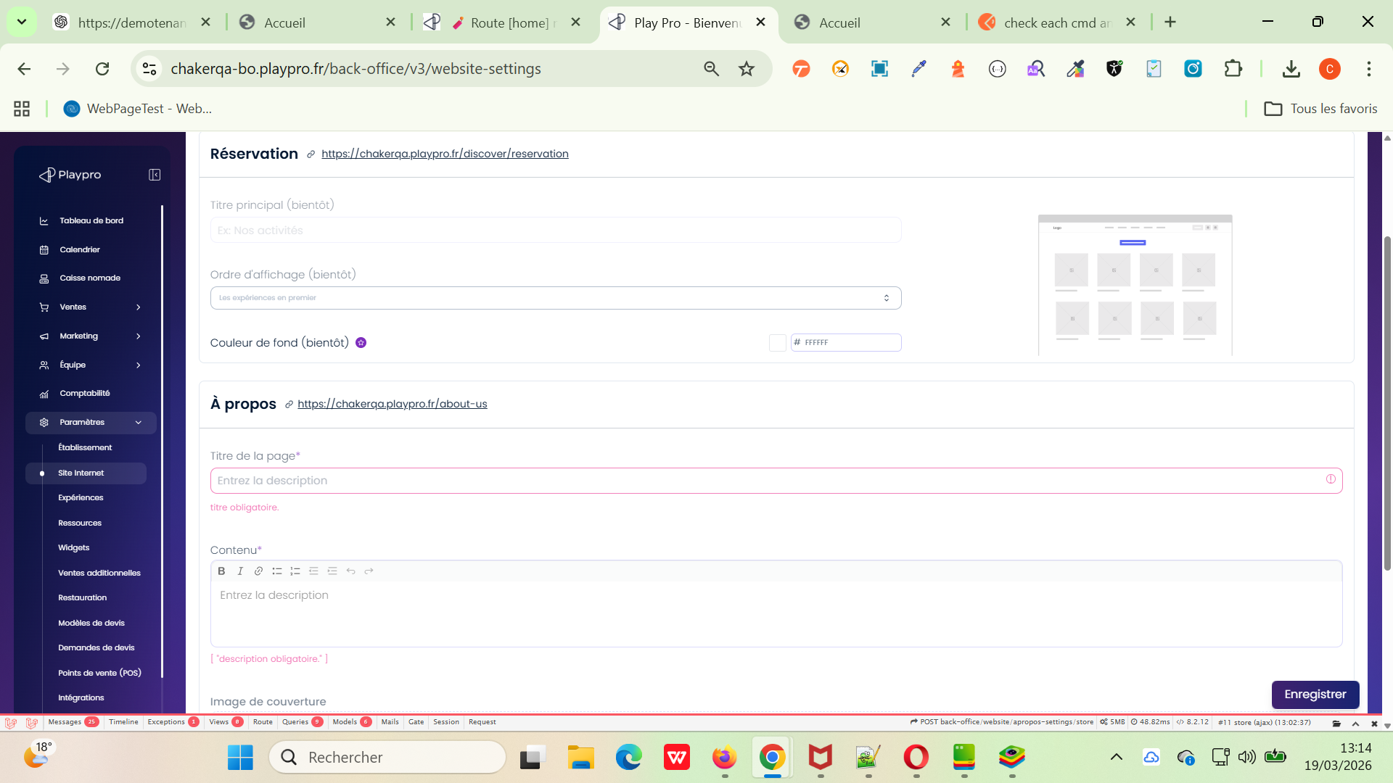

 | PLPRB-2038 Supprimer WebsiteSeoSeeder Description: Inutile de pré-remplir la partie SEO - laissons les utilisateur la compléter eux-même Cas de test PRINCIPAL: Nouveau tenant / nouvelle installation | 1) Le client est sur le site Playpro V3 Tenant VIA URL: https://chakerqa.playpro.fr/ 2) Le client s'ouvre la page de connexion sur un navigateur "Chrome" version "latest" 3) Une internet stable et forte 4) L'admin est sur la page web settings via URL: https://chakerqa-bo.playpro.fr/back-office/v3/ website-settings 5) L'admin est sur la partie SEO de web settings | 1)Créer un nouveau tenant / environnement 2) Aller à : Website Settings → SEO 3) Vérifier les champs : Titre SEO Meta description |  |  | ✔️ champs vides ❌ aucun texte pré-rempli | Passed

 | PLPRB-2038 Supprimer WebsiteSeoSeeder Description: Inutile de pré-remplir la partie SEO - laissons les utilisateur la compléter eux-même Cas de test IMPORTANT (non régression 🔥) Anciennes données | 1) Le client est sur le site Playpro V3 Tenant VIA URL: https://chakerqa.playpro.fr/ 2) Le client s'ouvre la page de connexion sur un navigateur "Chrome" version "latest" 3) Une internet stable et forte 4) L'admin est sur la page web settings via URL: https://chakerqa-bo.playpro.fr/back-office/v3/ website-settings 5) L'admin est sur la partie SEO de web settings | 1) Prendre un tenant existant 2) Aller à : Website Settings → SEO 3) Vérifier les champs : Titre SEO Meta description |  | ✔️ anciennes valeurs conservées ❌ pas supprimées automatiquement | ✔️ anciennes valeurs conservées ❌ pas supprimées automatiquement | Passed

 | PLPRB-2038 Supprimer WebsiteSeoSeeder Description: Inutile de pré-remplir la partie SEO - laissons les utilisateur la compléter eux-même Cas de test UI : Sauvegarde | 1) Le client est sur le site Playpro V3 Tenant VIA URL: https://chakerqa.playpro.fr/ 2) Le client s'ouvre la page de connexion sur un navigateur "Chrome" version "latest" 3) Une internet stable et forte 4) L'admin est sur la page web settings via URL: https://chakerqa-bo.playpro.fr/back-office/v3/ website-settings 5) L'admin est sur la partie SEO de web settings | 1) Prendre un tenant existant 2) Aller à : Website Settings → SEO 3) Vérifier les champs : Titre SEO Meta description 4) Laisser champs vides 5) Cliquer Enregistrer |  | Aprés loading la page, les champs seo sont vides et enregistrées bien | ✔️ sauvegarde OK ✔️ pas d’erreur | Passed

 | Activer Section: Demande de devis | 1) Le client est sur le site Playpro V3 Tenant VIA URL: https://chakerqa.playpro.fr/ 2) Le client s'ouvre la page de connexion sur un navigateur "Chrome" version "latest" 3) Une internet stable et forte 4) L'admin est sur la page web settings via URL: https://chakerqa-bo.playpro.fr/back-office/v3/ website-settings 5) L'admin est sur la partie Section de web settings | 1) cocher Le bouton "Activé" 2) cliquer sur le bouton "Enregistrer" |  | Section "Demande de devis" est activé et s'affiche Bie nsur le site Coté WS: enabled_demande_devis is on | ✔️ Section activée ✔️ Données sauvegardées ✔️ Section visible côté site | Passed
 | Désactiver Section: Demande de devis | 1) Le client est sur le site Playpro V3 Tenant VIA URL: https://chakerqa.playpro.fr/ 2) Le client s'ouvre la page de connexion sur un navigateur "Chrome" version "latest" 3) Une internet stable et forte 4) L'admin est sur la page web settings via URL: https://chakerqa-bo.playpro.fr/back-office/v3/ website-settings 5) L'admin est sur la partie Section de web settings | 1) cocher Le bouton "Activé" autre fois 2) cliquer sur le bouton "Enregistrer" |  | Section "Demande de devis" est activé et s'affiche Bie nsur le site Coté WS: enabled_demande_devis is off | ✔️ Section désactivée ✔️ Données sauvegardées ✔️ Section non visible côté site | Passed
 | Activer Section: Bon cadeau | 1) Le client est sur le site Playpro V3 Tenant VIA URL: https://chakerqa.playpro.fr/ 2) Le client s'ouvre la page de connexion sur un navigateur "Chrome" version "latest" 3) Une internet stable et forte 4) L'admin est sur la page web settings via URL: https://chakerqa-bo.playpro.fr/back-office/v3/ website-settings 5) L'admin est sur la partie Section de web settings | 1) cocher Le bouton "Activé" 2) cliquer sur le bouton "Enregistrer" |  | Section "Bon cadeau" est activé et s'affiche Bie nsur le site Coté WS: enabled_bon_cadeau is on | ✔️ Section activée ✔️ Données sauvegardées ✔️ Section visible côté site | Passed
 | Désactiver Section: Bon cadeau | 1) Le client est sur le site Playpro V3 Tenant VIA URL: https://chakerqa.playpro.fr/ 2) Le client s'ouvre la page de connexion sur un navigateur "Chrome" version "latest" 3) Une internet stable et forte 4) L'admin est sur la page web settings via URL: https://chakerqa-bo.playpro.fr/back-office/v3/ website-settings 5) L'admin est sur la partie Section de web settings | 1) cocher Le bouton "Activé" autre fois 2) cliquer sur le bouton "Enregistrer" |  | Section "Demande de devis" est activé et s'affiche Bie nsur le site Coté WS: enabled_bon_cadeau is off | ✔️ Section désactivée ✔️ Données sauvegardées ✔️ Section non visible côté site | Passed
 | Activer Section: Partenaires | 1) Le client est sur le site Playpro V3 Tenant VIA URL: https://chakerqa.playpro.fr/ 2) Le client s'ouvre la page de connexion sur un navigateur "Chrome" version "latest" 3) Une internet stable et forte 4) L'admin est sur la page web settings via URL: https://chakerqa-bo.playpro.fr/back-office/v3/ website-settings 5) L'admin est sur la partie Section de web settings | 1) cocher Le bouton "Activé" 2) cliquer sur le bouton "Enregistrer" |  | Section "Bon cadeau" est activé et s'affiche Bie nsur le site Coté WS: enabled_partenaires is on | ✔️ Section activée ✔️ Données sauvegardées ✔️ Section visible côté site | Passed
 | Désactiver Section: Partenaires | 1) Le client est sur le site Playpro V3 Tenant VIA URL: https://chakerqa.playpro.fr/ 2) Le client s'ouvre la page de connexion sur un navigateur "Chrome" version "latest" 3) Une internet stable et forte 4) L'admin est sur la page web settings via URL: https://chakerqa-bo.playpro.fr/back-office/v3/ website-settings 5) L'admin est sur la partie Section de web settings | 1) cocher Le bouton "Activé" autre fois 2) cliquer sur le bouton "Enregistrer" |  | Section "Demande de devis" est activé et s'affiche Bie nsur le site Coté WS: enabled_partenaires is off | ✔️ Section désactivée ✔️ Données sauvegardées ✔️ Section non visible côté site | Passed
 | Activer Section: Pourquoi nous ? | 1) Le client est sur le site Playpro V3 Tenant VIA URL: https://chakerqa.playpro.fr/ 2) Le client s'ouvre la page de connexion sur un navigateur "Chrome" version "latest" 3) Une internet stable et forte 4) L'admin est sur la page web settings via URL: https://chakerqa-bo.playpro.fr/back-office/v3/ website-settings 5) L'admin est sur la partie Section de web settings | 1) cocher Le bouton "Activé" 2) cliquer sur le bouton "Enregistrer" |  | Section "Bon cadeau" est activé et s'affiche Bie nsur le site Coté WS: enabled_choix is on | ✔️ Section activée ✔️ Données sauvegardées ✔️ Section visible côté site | Passed
 | Désactiver Section: Pourquoi nous ? | 1) Le client est sur le site Playpro V3 Tenant VIA URL: https://chakerqa.playpro.fr/ 2) Le client s'ouvre la page de connexion sur un navigateur "Chrome" version "latest" 3) Une internet stable et forte 4) L'admin est sur la page web settings via URL: https://chakerqa-bo.playpro.fr/back-office/v3/ website-settings 5) L'admin est sur la partie Section de web settings | 1) cocher Le bouton "Activé" autre fois 2) cliquer sur le bouton "Enregistrer" |  | Section "Demande de devis" est activé et s'affiche Bie nsur le site Coté WS: enabled_choix is off | ✔️ Section désactivée ✔️ Données sauvegardées ✔️ Section non visible côté site | Passed
 | Activer Section: Billet Non Daté | 1) Le client est sur le site Playpro V3 Tenant VIA URL: https://chakerqa.playpro.fr/ 2) Le client s'ouvre la page de connexion sur un navigateur "Chrome" version "latest" 3) Une internet stable et forte 4) L'admin est sur la page web settings via URL: https://chakerqa-bo.playpro.fr/back-office/v3/ website-settings 5) L'admin est sur la partie Section de web settings | 1) cocher Le bouton "Activé" 2) cliquer sur le bouton "Enregistrer" |  | Section "Bon cadeau" est activé et s'affiche Bie nsur le site Coté WS: enabled_undated_ticket is on | ✔️ Section activée ✔️ Données sauvegardées ✔️ Section visible côté site | Passed
 | Désactiver Section: Billet Non Daté | 1) Le client est sur le site Playpro V3 Tenant VIA URL: https://chakerqa.playpro.fr/ 2) Le client s'ouvre la page de connexion sur un navigateur "Chrome" version "latest" 3) Une internet stable et forte 4) L'admin est sur la page web settings via URL: https://chakerqa-bo.playpro.fr/back-office/v3/ website-settings 5) L'admin est sur la partie Section de web settings | 1) cocher Le bouton "Activé" autre fois 2) cliquer sur le bouton "Enregistrer" |  | Section "Demande de devis" est activé et s'affiche Bie nsur le site Coté WS: enabled_undated_ticket is off | ✔️ Section désactivée ✔️ Données sauvegardées ✔️ Section non visible côté site | Passed
 | Activer Section: Offre Découverte | 1) Le client est sur le site Playpro V3 Tenant VIA URL: https://chakerqa.playpro.fr/ 2) Le client s'ouvre la page de connexion sur un navigateur "Chrome" version "latest" 3) Une internet stable et forte 4) L'admin est sur la page web settings via URL: https://chakerqa-bo.playpro.fr/back-office/v3/ website-settings 5) L'admin est sur la partie Section de web settings | 1) cocher Le bouton "Activé" 2) cliquer sur le bouton "Enregistrer" |  | Section "Bon cadeau" est activé et s'affiche Bie nsur le site Coté WS: enabled_offre_decou is on | ✔️ Section activée ✔️ Données sauvegardées ✔️ Section visible côté site | Passed
 | Désactiver Section: Offre Découverte | 1) Le client est sur le site Playpro V3 Tenant VIA URL: https://chakerqa.playpro.fr/ 2) Le client s'ouvre la page de connexion sur un navigateur "Chrome" version "latest" 3) Une internet stable et forte 4) L'admin est sur la page web settings via URL: https://chakerqa-bo.playpro.fr/back-office/v3/ website-settings 5) L'admin est sur la partie Section de web settings | 1) cocher Le bouton "Activé" autre fois 2) cliquer sur le bouton "Enregistrer" |  | Section "Demande de devis" est activé et s'affiche Bie nsur le site Coté WS: enabled_offre_decou is off | ✔️ Section désactivée ✔️ Données sauvegardées ✔️ Section non visible côté site | Passed

 | Site Internet > Nom de partenaire Ajout et enregistrement de Nom de partenaire dans la base de données | 1) Le client est sur le site Playpro V3 Tenant VIA URL: https://chakerqa.playpro.fr/ 2) Le client s'ouvre la page de connexion sur un navigateur "Chrome" version "latest" 3) Une internet stable et forte 4) L'admin est sur la page web settings via URL: https://chakerqa-bo.playpro.fr/back-office/v3/ website-settings 5) L'admin est sur la partie Partners de web settings | 1) saisir Partner Name* 2) saisir Partner Link* https://partner.com 3) Télècharger Partner Logo* 4) cliquer sur le bouton Enregister 5) loading la page 6) vérifier le nom de partenaire | Partner Logo* preview Partner Name* Partner 1111 Partner Link* https://partner.com | Partnaire données enregistrée avec succès et si je fais loading la page, Le nom de partenaire s'affiche bien Coté Backend : 200 OK image_slider_partner_nom[]: Partner 1111 image_slider_partner_desc[]: https://partner.com image_old_slider_partner_urls[]: https://playprodoc.s3.eu-central-1.amazonaws.com/ images/1/websiteSetting/ Error_display_cmd_booking_avec_code_promo_au_futur -1774439319.webp image_old_slider_partner_links[]: https://partner.com image_old_slider_partner_noms[]: Partner 1111 | le Nom du partenaire est enregistré en base Et s'affiche bien | Passed | 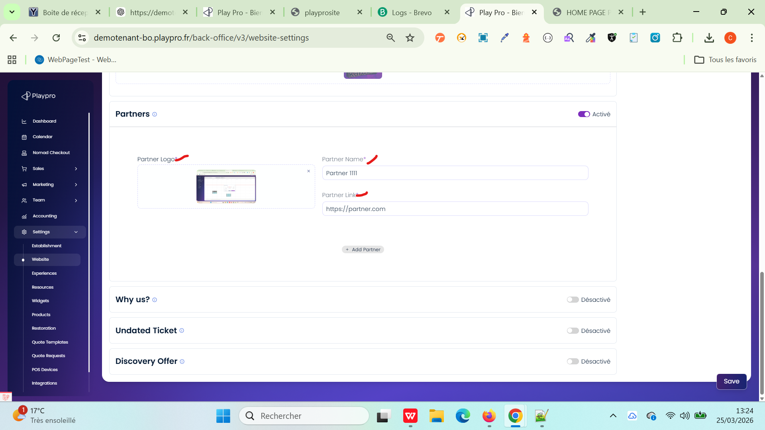

 | Intégrations
 | TC_INT_01 – Vérifier que les scripts ne sont pas obligatoires | 1) Le client est sur le site Playpro V3 Tenant VIA URL: https://chakerqa.playpro.fr/ 2) Le client s'ouvre la page de connexion sur un navigateur "Chrome" version "latest" 3) Une internet stable et forte 4) L'admin est sur la page Paramètres > Intégrations via URL: https://demotenant-bo.playpro.fr/ back-office/v3/integration | 1) Aller dans la section Script Libre 2) Laisser le champ script vide 3) Cliquer sur Enregistrer |  | Il enregistre correctement le script qui est vide et non obligatoire | ✅ Enregistrement réussi ✅ Aucun message d’erreur ✅ Aucun champ requis bloquant ❌ Bug si Message “champ obligatoire” Blocage du bouton enregistrer | Passed
 | TC_INT_02 – Ajouter un script et vérifier la sauvegarde | 1) Le client est sur le site Playpro V3 Tenant VIA URL: https://chakerqa.playpro.fr/ 2) Le client s'ouvre la page de connexion sur un navigateur "Chrome" version "latest" 3) Une internet stable et forte 4) L'admin est sur la page Paramètres > Intégrations via URL: https://demotenant-bo.playpro.fr/ back-office/v3/integration | 1) Aller dans Script Libre 2) Ajouter un script 3) Cliquer sur Enregistrer 4) Rafraîchir la page | un script : <script>console.log('test script')</script> | j'écris le script et il est enregistré correctement | ✅ Script toujours présent après refresh ✅ Données bien persistées ❌ Bug si Script disparaît Sauvegarde non prise en compte | Passed | 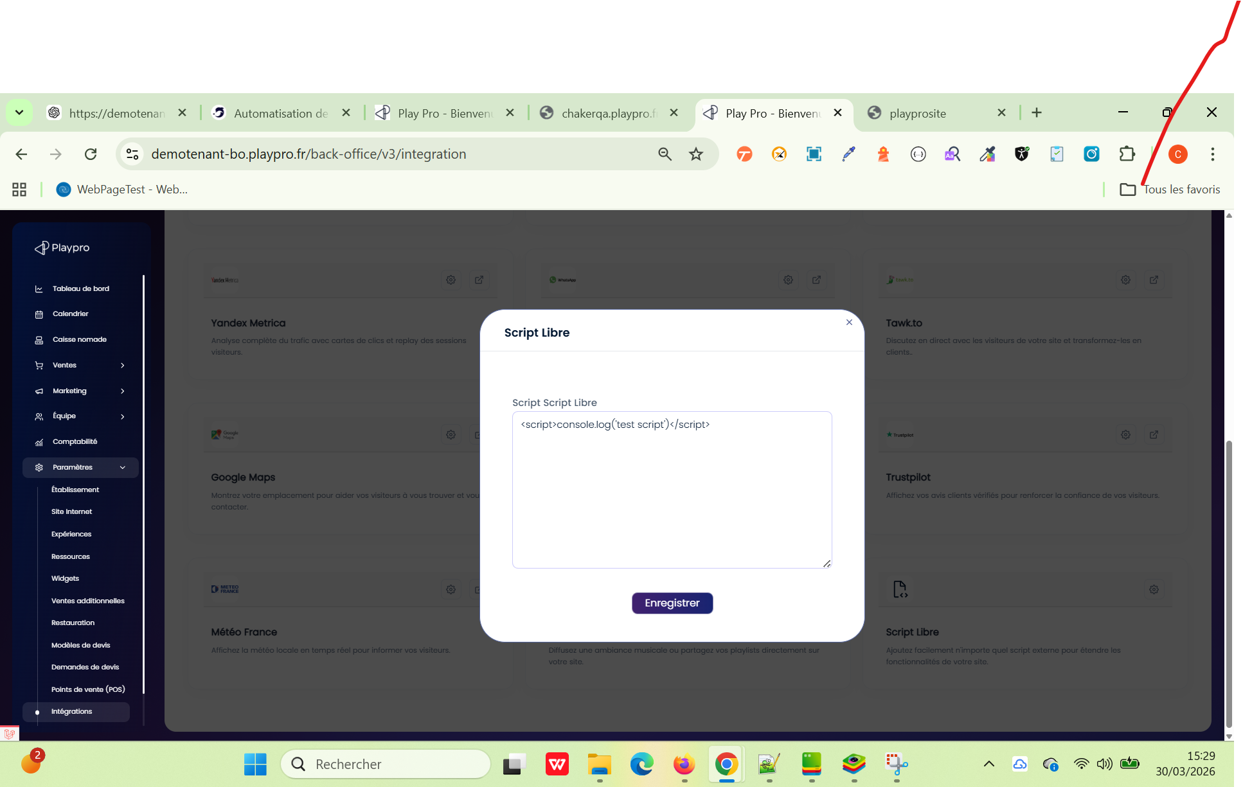
 | TC_INT_03 – Supprimer un script et vérifier suppression backend | 1) Le client est sur le site Playpro V3 Tenant VIA URL: https://chakerqa.playpro.fr/ 2) Le client s'ouvre la page de connexion sur un navigateur "Chrome" version "latest" 3) Une internet stable et forte 4) L'admin est sur la page Paramètres > Intégrations via URL: https://demotenant-bo.playpro.fr/ back-office/v3/integration 5) Script déjà enregistré | 1) Supprimer le contenu du champ script 2) Cliquer sur Enregistrer 3) Inspecter l’API (Network → Request payload) 4) Rafraîchir la page |  | Le champs accepte contenu vide après update WS: https://demotenant-bo.playpro.fr/back-office /v3/integration/update-settings POST Payload: Le champ value : "" (vide) | ✅ Champ vide après refresh ✅ Payload contient : "script": "" ou null ✅ Script supprimé en base ❌ Bug si Script toujours présent Payload incorrect Backend ignore suppression | Passed
 | TC_INT_04 – Vérifier correction image Google Tag Manager | 1) Le client est sur le site Playpro V3 Tenant VIA URL: https://chakerqa.playpro.fr/ 2) Le client s'ouvre la page de connexion sur un navigateur "Chrome" version "latest" 3) Une internet stable et forte 4) L'admin est sur la page Paramètres > Intégrations via URL: https://demotenant-bo.playpro.fr/ back-office/v3/integration 5) Script déjà enregistré | 1) Localiser Google Tag Manager |  | Logo correct de Google Tag Manager qui s'affiche | Résultat attendu ✅ Logo correct de Google Tag Manager ❌ Bug si Logo Google Search Console affiché | Passed

 | Affichage de message de validation comme quoi la modification a été effectuée avec succès | 1) Le client est sur le site Playpro V3 Tenant VIA URL: https://chakerqa.playpro.fr/ 2) Le client s'ouvre la page de connexion sur un navigateur "Chrome" version "latest" 3) Une internet stable et forte 4) L'admin est sur la page Paramètres > Intégrations via URL: https://demotenant-bo.playpro.fr/ back-office/v3/integration 5) Script déjà enregistré | 1) Aller vers Script Libre Ajoutez facilement n'importe quel script externe pour étendre les fonctionnalités de votre site. 2) Cliquer sur le bouton paramètres 3) ajouter le script code 4) Cliquer sur le bouton Enregistrer 5) vérifier le message de validation |  | un message de validation s'affichage aprés la modification de script | Il manque le message de validation comme quoi la modification a été effectuée avec succès | Passed | 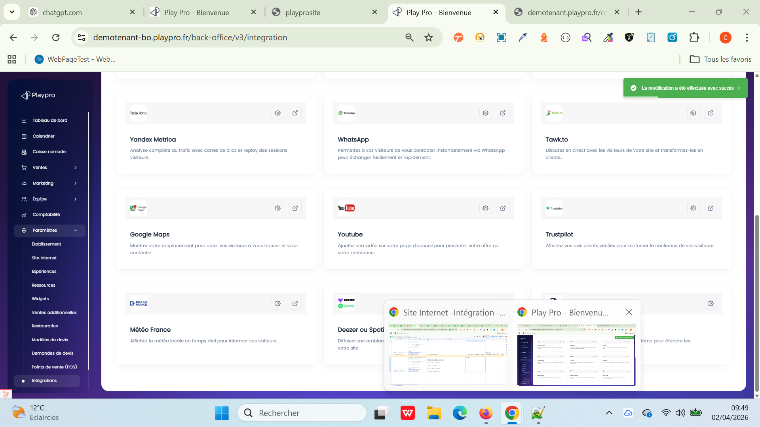

 | Lorsque l’on supprime les informations de 3 éme colonne (image, titre, description) dans Paramètres > Site Internet > Demande de devis : Les champs ne sont pas obligatoires L’utilisateur peut supprimer toutes les données | 1) Le client est sur le site Playpro V3 Tenant VIA URL: https://chakerqa.playpro.fr/ 2) Le client s'ouvre la page de connexion sur un navigateur "Chrome" version "latest" 3) Une internet stable et forte 4) L'admin est sur la page web settings via URL: https://chakerqa-bo.playpro.fr/back-office/v3/ website-settings 5) L'admin est sur la partie Partners de web settings | 1) En 3 éme colonne, supprimer image 2) Cliquer sur le bouton Enregistrer |  | La 3 éme colonne est supprimé et les les champs (titre, description image) sont vides La 3 éme colonne supprimée ne doit plus être affichée coté Front | 1) L'image doit supprimé definitivement 2) Les champs ne sont pas obligatoires (image, titre, description) | Passed

 | PLPRB-2086 Website API TC01 – Aucun forfait/abonnement Vérifier que display_offers = false lorsqu’il n’existe aucun forfait/abonnement actif | 1) Le client est sur le site Playpro V3 Tenant VIA URL: https://chakerqa.playpro.fr/ 2) Le client s'ouvre la page de connexion sur un navigateur "Chrome" version "latest" 3) Une internet stable et forte 4) L'admin est sur la page de reservation via URL: https://demotenant.playpro.fr/discover/ reservation | 1) Supprimer tous les forfaits/abonnements 2) Retoruner vers page resevration 3) Appeler API Website |  |  | GET /api/website ✅ Expected "display_offers": false ✔️ Aucun affichage d’offres côté front | Passed
 | PLPRB-2086 Website API TC02 – Aucun forfait/abonnement Vérifier que display_offers = false lorsqu’il n’existe aucun forfait/abonnement actif | 1) Le client est sur le site Playpro V3 Tenant VIA URL: https://chakerqa.playpro.fr/ 2) Le client s'ouvre la page de connexion sur un navigateur "Chrome" version "latest" 3) Une internet stable et forte 4) L'admin est sur la page de reservation via URL: https://demotenant.playpro.fr/discover/ reservation | 1) Archiver tous les forfaits/abonnements 2) Retoruner vers page resevration 3) Appeler API Website | Statut: Brouillon Type: Forfait/Abonnement État: Masquée |  | GET /api/website ✅ Expected "display_offers": false ✔️ Aucun affichage d’offres côté front "nbre_seire_treatment": 0, "display_offers": false, | Passed
 | PLPRB-2086 Website API TC03 – Plusieurs forfaits ou Abonnements sont actifs | 1) Le client est sur le site Playpro V3 Tenant VIA URL: https://chakerqa.playpro.fr/ 2) Le client s'ouvre la page de connexion sur un navigateur "Chrome" version "latest" 3) Une internet stable et forte 4) L'admin est sur la page de reservation via URL: https://demotenant.playpro.fr/discover/ reservation | 1) Créer 3 forfaits : 2) mettre 2 forfaits inactifs 3) mettre 7 abonnement ou forfait actif 4) Retoruner vers page resevration 5) Appeler API Website | Statut: Publiée Type: Forfait/Abonnement État: Affichée |  | GET /api/website ✅ Expected "display_offers": true | Passed
 | Modification statut (update) Tous les forfaits/Abonnements Sont Inactifs ou archivés change statut d'un seul forfait/abonnement | 1) Le client est sur le site Playpro V3 Tenant VIA URL: https://chakerqa.playpro.fr/ 2) Le client s'ouvre la page de connexion sur un navigateur "Chrome" version "latest" 3) Une internet stable et forte 4) L'admin est sur la page de reservation via URL: https://demotenant.playpro.fr/discover/ reservation | 1) Vérifier API website → false 2) Passer vers Forfait Brouillan 3) Activer Le forfait archivé 4) Re-check API website | Statut: Brouillon Type: Forfait/Abonnement État: Masquée vers Statut: Publiée Type: Forfait/Abonnement État: Affichée |  | ✅ Expected Avant : false Après : true "nbre_seire_treatment": 1, "display_offers": true, | Passed
 | Modification statut (update) Tous les forfaits/Abonnements Sont Inactifs ou archivés change statut d'un seul forfait/abonnement | 1) Le client est sur le site Playpro V3 Tenant VIA URL: https://chakerqa.playpro.fr/ 2) Le client s'ouvre la page de connexion sur un navigateur "Chrome" version "latest" 3) Une internet stable et forte 4) L'admin est sur la page de reservation via URL: https://demotenant.playpro.fr/discover/ reservation | 1) Vérifier API website → true 2) Passer vers Forfait 2) changer Etat forfait 3) Re-check API website | Statut: Publiée Type: Forfait/Abonnement État: Affichée vers Statut: Publiée Type: Forfait/Abonnement État: Masquée |  | "nbre_seire_treatment": 1, "display_offers": true, | Passed
 | Vérification recalcul et envoi Nbre forfaits/Abonnements en temps réel | 1) Le client est sur le site Playpro V3 Tenant VIA URL: https://chakerqa.playpro.fr/ 2) Le client s'ouvre la page de connexion sur un navigateur "Chrome" version "latest" 3) Une internet stable et forte 4) L'admin est sur la page de reservation via URL: https://demotenant.playpro.fr/discover/ reservation | 1) Vérifier API website Ajouter des nouveaux forfaits 3) Retourner vers Page Reservation 3) Re-check Le nbre forfaits/abonnements envoyé API website |  |  | Valeur mise à jour immédiatement "nbre_seire_treatment": 16, "display_offers": true, | Passed

 | Paramètres > Site Internet > Sections > Partenaires | 1) Le client est sur le site Playpro V3 Tenant VIA URL: https://chakerqa.playpro.fr/ 2) Le client s'ouvre la page de connexion sur un navigateur "Chrome" version "latest" 3) Une internet stable et forte 4) L'admin est sur la page web settings via URL: https://chakerqa-bo.playpro.fr/back-office/v3/ website-settings 5) L'admin est sur la partie Partenaires de web settings 6) L'admin est déjà un seul partenaire qui Existe | 1) Aller vers le partenaire Logo du partenaire: Image JPG Nom du partenaire: Partner1 Lien du partenaire: https://www.partner1.com 2) Cliquer sur le bouton Delete 3) Cliquer sur le bouton principale Enregistrer 4) Refraichir la page |  | affichage 2 msgs de success et notification qu le partenaire est supprimé | Si les données sont supprimées et sauvegardées : Elles doivent être définitivement supprimées Après rechargement : Aucun partenaire ne doit réapparaître | Passed | 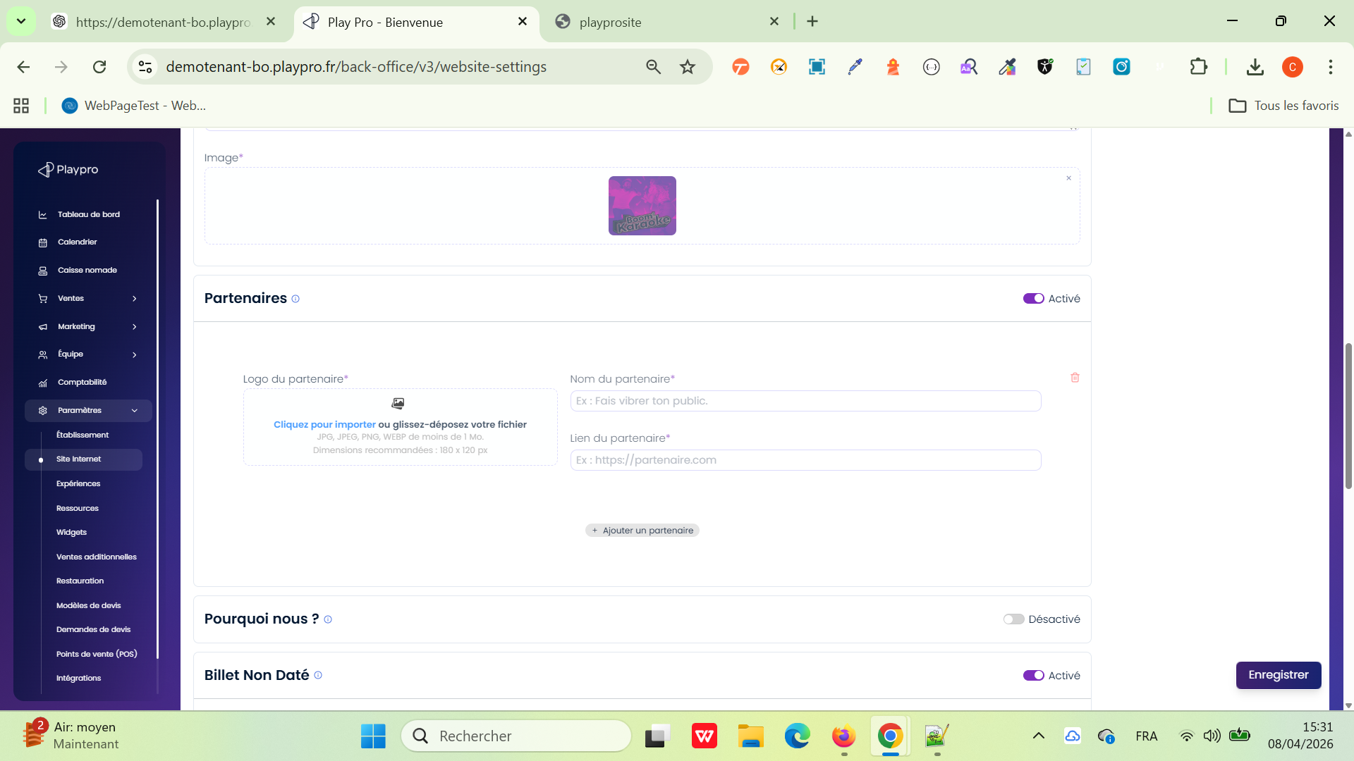

 | Problème 1 — Désactivation automatique des Bons cadeaux | 1) Le client est sur le backoffice V3 Tenant VIA URL: https://demotenant.playpro.fr/connexion 2) Le client s'ouvre la page de connexion sur un navigateur "Chrome" version "latest" 3) Une internet stable et forte 4) L'admin est sur la page de SITE INTERNET via URL: https://demotenant-bo.playpro.fr/ back-office/v3/website-settings 5) L'admin a l'accés sur le site internet vers Menu 6) L'admin a l'accés sur le site internet vers Sections | 1) Aller dans : Paramètres > Site Internet 2) Ouvrir l’onglet : Menu 3) Activer : Bons cadeaux 4) Enregistrer 5) Vérifier sur le FO que : le menu “Bon cadeau” apparaît correctement 6) Retourner dans le BO 7) Modifier une autre section : Apparence Pied de page Mentions légales Sections 8) Cliquer sur Enregistrer 9) Retourner dans : Menu |  | L’option : Bons cadeaux se désactive automatiquement après sauvegarde d’une autre section du site internet. Le menu “Bon cadeau” disparaît du FO. | L’option : Bons cadeaux doit rester activée après sauvegarde des autres sections. Le menu “Bon cadeau” doit rester visible sur le FO. | Corrigé
 | Problème 2 — Offre découverte absente du menu Front malgré activation | 1) Le client est sur le backoffice V3 Tenant VIA URL: https://demotenant.playpro.fr/connexion 2) Le client s'ouvre la page de connexion sur un navigateur "Chrome" version "latest" 3) Une internet stable et forte 4) L'admin est sur la page de SITE INTERNET via URL: https://demotenant-bo.playpro.fr/ back-office/v3/website-settings 5) L'admin a l'accés sur le site internet vers Menu 6) L'admin a l'accés sur le site internet vers Sections 7) Le client s'ouvre la page se site front V3 | 1) Aller dans : Paramètres > Site Internet 2) Dans l’onglet Menu : activer : Offre découverte 3) Dans l’onglet Sections : activer : Offre Découverte 4) Enregistrer les modifications 5) Aller sur le Front Office 6) Ouvrir le menu : Offre |  | Le sous-menu : Offre découverte n’apparaît pas dans le menu FO malgré son activation dans le BO. | Le sous-menu : Offre découverte doit apparaître dans le menu FO. Le clic doit rediriger vers la page des forfaits/offres découvertes. | Corrigé

 | Mise à jour de l'image de fond du thème 3 BUG Relié: PLPRB-2358 BO - Image de fond du thème 3 non mise à jour correctement | 1) Le client est sur le backoffice V3 Tenant VIA URL: https://demotenant.playpro.fr/connexion 2) Le client s'ouvre la page de connexion sur un navigateur "Chrome" version "latest" 3) Une internet stable et forte 4) L'admin est sur la page de SITE INTERNET via URL: https://demotenant-bo.playpro.fr/ back-office/v3/website-settings 5)Le thème 3 est actif. 6) Disposer de plusieurs images différentes à uploader. 7) Le client s'ouvre la page se site front V3 | 1) Passer au Theme 3 2) Modifier l'image de fond de la bannière d'accueil avec une image A. 2) Cliquer sur Enregistrer. 3) Ouvrir le Front Office et vérifier la bannière. 4) Revenir dans le BO. 5) Remplacer l'image par une image B. 6) Cliquer sur Enregistrer. 7) Rafraîchir complètement le Front Office (Ctrl + F5). 8) Vérifier l'image affichée. 9) Répéter l'opération avec une image C. |  | l'image reste correcte. Vider le cache navigateur puis recharger le Front → la dernière image reste affichée. Vérifier sur plusieurs navigateurs (Chrome, Edge). Après déconnexion/reconnexion au BO que la dernière image enregistrée est toujours celle affichée. | Après chaque sauvegarde, la dernière image uploadée est affichée sur le Front Office. Aucune ancienne image ne réapparaît. L'image affichée sur le Front correspond toujours à celle visible dans le BO. Le preview du thème et le Front Office affichent la même image. Le comportement reste correct après plusieurs remplacements successifs. | Passed

